Datos personales
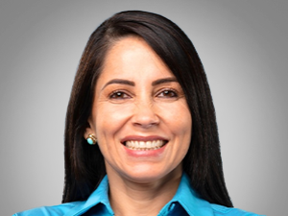

Nombres: | Luisa Magdalena
Apellidos: | González Alcívar
Facebook: | https://www.facebook.com/LuisaGonzalezAlcivar
Twitter: | @LuisaGonzalezEc
Descripción:

